Hoja1
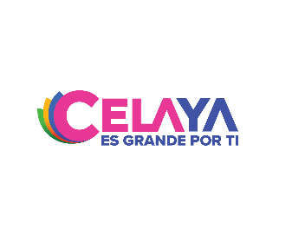
 | INSTITUTO MUNICIPAL DE LA JUVENTUD DE CELAYA
 | PROGRAMAS CON RECURSOS CONCURRENTE POR ORDEN DE GOBIERNO
 | 3ER TRIMESTRE TRIMESTRE DEL 2022

NOMBRE DEL PROGRAMA | FEDERAL |  | ESTATAL |  | MUNICIPAL |  | OTROS |  | MONTO TOTAL
 | DEPENDENCIA / ENTIDAD | APORTACIÓN (MONTO) | DEPENDENCIA / ENTIDAD | APORTACIÓN (MONTO) | DEPENDENCIA / ENTIDAD | APORTACIÓN (MONTO) | DEPENDENCIA / ENTIDAD | APORTACIÓN (MONTO)
ADMINISTRACION DE RECURSOS PARA OPERACIÓN DEL INSTITUTO | NO APLICA | 0.00 | NO APLICA | 0 | MUNICIPIO DE CELAYA | 1,768,900.00 | NO APLICA | 0 | 1,768,900.00

